Sheet1
KINH DOANH THỰC PHẨM NHẬP KHẨU THÁNG 1/2015
Mã hàng | Mã nước | Tên hàng | Số lượng | Đơn giá | Trị giá | Giảm giá | Ngày bán | Khuyến mãi
BC | GER | ? | 10 | ? | ? | ? | 14
BQ | MLA |  | 20 |  |  |  | 21
RV | FRA |  | 5 |  |  |  | 5
NK | USA |  | 15 |  |  |  | 11
KC | USA |  | 20 |  |  |  | 30
BC | FRA |  | 30 |  |  |  | 28
NK | FRA |  | 10 |  |  |  | 10
RV | FRA |  | 12 |  |  |  | 5
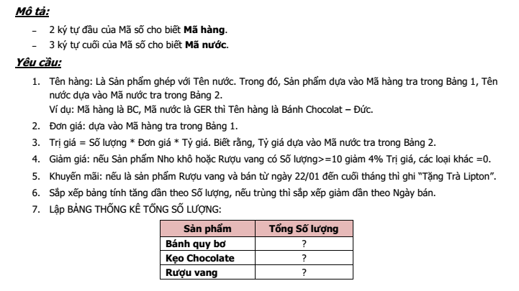
BQ | MLA |  | 10 |  |  |  | 24
RV | GER |  | 5 |  |  |  | 27

BẢNG 1: |  |  |  | BẢNG 2:
Mã hàng | Tên hàng | Đơn giá |  | Mã nước | MLA | GER | FRA | USA
BQ | Bánh quy bơ | 7 |  | Tên nước | Mã Lai | Đức | Pháp | Mỹ
KC | Kẹo Chocolate | 6 |  | Tỷ giá | 10000 | 24500 | 24500 | 20500
RV | Rượu vang | 14
NK | Nho khô | 5 |  | BẢNG THỐNG KÊ SỐ LƯỢNG:
BC | Bánh Chocolate | 8 |  | Sản phẩm | Tổng Số lượng
 |  |  |  | Bánh quy bơ | ?
 |  |  |  | Kẹo Chocolate | ?
 |  |  |  | Rượu vang | ?

